objednávka 2025
dresy | Jméno |  | Dres Pro 36/Razor (Pro 62) |  |  |  | Dres PRO 32/Carbon Z1 (Pro 66) |  |  |  | Dres PRO 62 / VeranoUltra |  |  |  | Dres ELITE 51 / Spinn |  |  |  | Dres ELITE 54 / Stripes |  |  |  | Dres bez rukávu ELITE 52 | Spinn DÁMSKÝ |  |  |  |  |  |  |  | Celkem ks | Celkem Kč | Celkem

 | pánský | velikost loga | N50076-MS36 |  |  |  | N51079-MS32 |  |  |  | N50074-MS62 |  |  |  | N50078-MS51 |  |  |  | N51072-MS54
 | dámský | barva dresu | n50076-LS36 |  |  |  | n51079-LS32 |  |  |  | n50074-LS62 |  |  |  | n50078-LS51 |  |  |  | n51072-LS54 |  |  |  | n50078-LN52
 |  |  | ks | vel. | Kč | celkem | ks | vel. | Kč | celkem | ks | vel. | Kč | celkem | ks | vel. | Kč | celkem | ks | vel. | Kč |  | ks | vel. | Kč | celkem
 | kluci |  |  |  | 2290 | 0 |  |  | 2290 | 0 |  |  | 2290 | 0 |  |  | 1290 | 0 |  |  | 1590 | 0
 |  |  |  |  | 2290 | 0 |  |  | 2290 | 0 |  |  | 2290 | 0 |  |  | 1290 | 0 |  |  | 1590 | 0
 |  |  |  |  | 2290 | 0 |  |  | 2290 | 0 |  |  | 2290 | 0 |  |  | 1290 | 0 |  |  | 1590 | 0
 |  |  |  |  | 2290 | 0 |  |  | 2290 | 0 |  |  | 2290 | 0 |  |  | 1290 | 0 |  |  | 1590 | 0
 |  |  |  |  | 2290 | 0 |  |  | 2290 | 0 |  |  | 2290 | 0 |  |  | 1290 | 0 |  |  | 1590 | 0
 |  |  |  |  | 2290 | 0 |  |  | 2290 | 0 |  |  | 2290 | 0 |  |  | 1290 | 0 |  |  | 1590 | 0
 |  |  |  |  | 2290 | 0 |  |  | 2290 | 0 |  |  | 2290 | 0 |  |  | 1290 | 0 |  |  | 1590 | 0
 |  |  |  |  | 2290 | 0 |  |  | 2290 | 0 |  |  | 2290 | 0 |  |  | 1290 | 0 |  |  | 1590 | 0
 |  |  |  |  | 2290 | 0 |  |  | 2290 | 0 |  |  | 2290 | 0 |  |  | 1290 | 0 |  |  | 1590 | 0
 |  |  |  |  | 2290 | 0 |  |  | 2290 | 0 |  |  | 2290 | 0 |  |  | 1290 | 0 |  |  | 1590 | 0

 | holky |  |  |  | 2290 | 0 |  |  | 2290 | 0 |  |  | 2290 | 0 |  |  | 1290 | 0 |  |  | 1590 | 0 |  |  | 1190 | 0
 |  |  |  |  | 2290 | 0 |  |  | 2290 | 0 |  |  | 2290 | 0 |  |  | 1290 | 0 |  |  | 1590 | 0 |  |  | 1190 | 0
 |  |  |  |  | 2290 | 0 |  |  | 2290 | 0 |  |  | 2290 | 0 |  |  | 1290 | 0 |  |  | 1590 | 0 |  |  | 1190 | 0
 |  |  |  |  | 2290 | 0 |  |  | 2290 | 0 |  |  | 2290 | 0 |  |  | 1290 | 0 |  |  | 1590 | 0 |  |  | 1190 | 0
 |  |  |  |  | 2290 | 0 |  |  | 2290 | 0 |  |  | 2290 | 0 |  |  | 1290 | 0 |  |  | 1590 | 0 |  |  | 1190 | 0
 |  |  | 0 |  |  | 0 | 0 |  |  | 0 | 0 |  |  | 0 | 0 |  |  | 0 | 0 |  |  | 0 | 0 |  |  | 0 |  |  |  |  | 0 | 0

kraťasy | Jméno | Poznámka | Kraťasy se šlemi PRO 13 / Goffrato sedlo Endurance 3D |  |  |  | Kraťasy se šlemi PRO 12 / Goffrato sedlo Zoom X |  |  |  | Kraťasy se šlemi ELITE 49 / Lycra POWER sedlo Zoom X |  |  |  | u dámských kraťasů napište do poznámky, pokud chcete bez šlí a pokud chcete prodloužené
 |  |  | N61063-MA13 |  |  |  | N61063-MA12 |  |  |  | N60069-MA49
 |  |  | dámské n61063-LA02 |  |  |  | n61063-LA04 |  |  |  | n60069-LA50
 |  |  | dámské - n61063-UA02-prodl.nohavice |  |  |  | n61063-UA04 - prodl.nohavice |  |  |  | n60069-UA50 - prodl.nohavice
 |  |  | ks | vel. | Kč | celkem | ks | vel. | Kč | celkem | ks | vel. | Kč | celkem
 | kluci |  |  |  | 2990 | 0 |  |  | 2340 | 0 |  |  | 1640 | 0
 |  |  |  |  | 2990 | 0 |  |  | 2340 | 0 |  |  | 1640 | 0
 |  |  |  |  | 2990 | 0 |  |  | 2340 | 0 |  |  | 1640 | 0
 |  |  |  |  | 2990 | 0 |  |  | 2340 | 0 |  |  | 1640 | 0
 |  |  |  |  | 2990 | 0 |  |  | 2340 | 0 |  |  | 1640 | 0
 |  |  |  |  | 2990 | 0 |  |  | 2340 | 0 |  |  | 1640 | 0
 |  |  |  |  | 2990 | 0 |  |  | 2340 | 0 |  |  | 1640 | 0
 |  |  |  |  | 2990 | 0 |  |  | 2340 | 0 |  |  | 1640 | 0
 |  |  |  |  | 2990 | 0 |  |  | 2340 | 0 |  |  | 1640 | 0
 |  |  |  |  | 2990 | 0 |  |  | 2340 | 0 |  |  | 1640 | 0
 |  |  |  |  | 2990 | 0 |  |  | 2340 | 0 |  |  | 1640 | 0
 |  |  |  |  | 2990 | 0 |  |  | 2340 | 0 |  |  | 1640 | 0
 | holky |  |  |  | 2990 | 0 |  |  | 2340 | 0 |  |  | 1640 | 0
 |  |  |  |  | 2990 | 0 |  |  | 2340 | 0 |  |  | 1640 | 0
 |  |  |  |  | 2990 | 0 |  |  | 2340 | 0 |  |  | 1640 | 0
 |  |  |  |  | 2990 | 0 |  |  | 2340 | 0 |  |  | 1640 | 0
 |  |  |  |  | 2990 | 0 |  |  | 2340 | 0 |  |  | 1640 | 0
 |  |  | 0 |  |  | 0 | 0 |  |  | 0 | 0 |  |  | 0 |  |  |  |  |  |  |  |  |  |  |  |  |  |  |  |  | 0 | 0

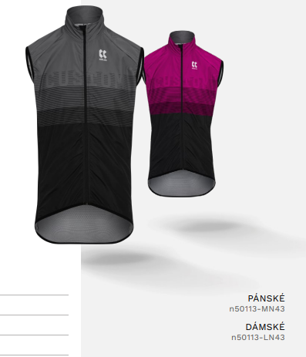
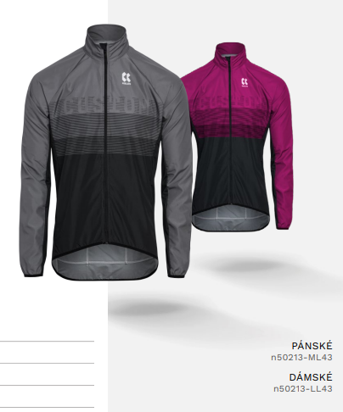
bundy/dresy s dl.rukávem/vesty | Jméno |  | Dres dlouhý rukáv PRO 46 | TEMPS |  |  |  | Dres dlouhý rukáv ELITE 40 / ANDORA |  |  |  | Vesta ELITE 43 | MicroFiber/síť odpovídají velikostem dresů |  |  |  | Bunda ELITE 43 | MicroFiber |  |  |  |  |  | větrovky Microfiber se střihově upravovaly a odpovídají velikostem dresů
 | pánský | velikost loga | n50052-ML46 |  |  |  | n50057-ML40 |  |  |  | N50113-MN43 |  |  |  | n50213-ML43
 | dámský | barva dresu | n50052-LL46 |  |  |  | n50057-LL40 |  |  |  | n50113-LN43 |  |  |  | n50213-LL43
 |  |  | ks | vel. | Kč | celkem | ks | vel. | Kč | celkem | ks | vel. | Kč | celkem | ks | vel. | Kč | celkem
 | kluci |  |  |  | 2390 | 0 |  |  | 1590 | 0 |  |  | 1190 | 0 |  |  | 1790 | 0
 |  |  |  |  | 2390 | 0 |  |  | 1590 | 0 |  |  | 1190 | 0 |  |  | 1790 | 0
 |  |  |  |  | 2390 | 0 |  |  | 1590 | 0 |  |  | 1190 | 0 |  |  | 1790 | 0
 |  |  |  |  | 2390 | 0 |  |  | 1590 | 0 |  |  | 1190 | 0 |  |  | 1790 | 0
 |  |  |  |  | 2390 | 0 |  |  | 1590 | 0 |  |  | 1190 | 0 |  |  | 1790 | 0
 |  |  |  |  | 2390 | 0 |  |  | 1590 | 0 |  |  | 1190 | 0 |  |  | 1790 | 0
 |  |  |  |  | 2390 | 0 |  |  | 1590 | 0 |  |  | 1190 | 0 |  |  | 1790 | 0
 |  |  |  |  | 2390 | 0 |  |  | 1590 | 0 |  |  | 1190 | 0 |  |  | 1790 | 0
 |  |  |  |  | 2390 | 0 |  |  | 1590 | 0 |  |  | 1190 | 0 |  |  | 1790 | 0
 |  |  |  |  | 2390 | 0 |  |  | 1590 | 0 |  |  | 1190 | 0 |  |  | 1790 | 0
 |  |  |  |  | 2390 | 0 |  |  | 1590 | 0 |  |  | 1190 | 0 |  |  | 1790 | 0
 |  |  |  |  | 2390 | 0 |  |  | 1590 | 0 |  |  | 1190 | 0 |  |  | 1790 | 0
 | holky |  |  |  | 2390 | 0 |  |  | 1590 | 0 |  |  | 1190 | 0 |  |  | 1790 | 0
 |  |  |  |  | 2390 | 0 |  |  | 1590 | 0 |  |  | 1190 | 0 |  |  | 1790 | 0
 |  |  |  |  | 2390 | 0 |  |  | 1590 | 0 |  |  | 1190 | 0 |  |  | 1790 | 0
 |  |  |  |  | 2390 | 0 |  |  | 1590 | 0 |  |  | 1190 | 0 |  |  | 1790 | 0
 |  |  |  |  | 2390 | 0 |  |  | 1590 | 0 |  |  | 1190 | 0 |  |  | 1790 | 0
 |  |  | 0 |  |  | 0 | 0 |  |  | 0 | 0 |  |  | 0 | 0 |  |  | 0 |  |  |  |  |  |  |  |  |  |  |  |  | 0 | 0

dlouhé kalhoty na zimu | Jméno | Poznámka | Dlouhé kalhoty se šlemi PRO 56/ W&W RainMem X3 bez sedla |  |  |  | Dlouhé kalhoty se šlemi ELITE 93 / ROUBAIX bez sedla |  |  |  | Poznámka |  | kalhoty se sedlem-viz list čapáky
 |  |  | N60267-MA56 |  |  |  | N60266-MA93
 |  |  | n60267-LA58 |  |  |  | n60266-LA93
 |  |  | ks | vel. | Kč | celkem | ks | vel. | Kč | celkem |  |  | napište do poznámky artiklové číslo varianty, kterou chcete, pokud chcete s vložkou
 | kluci |  |  |  | 2440 | 0 |  |  | 1665 | 0
 |  |  |  |  | 2440 | 0 |  |  | 1665 | 0
 |  |  |  |  | 2440 | 0 |  |  | 1665 | 0
 |  |  |  |  | 2440 | 0 |  |  | 1665 | 0
 |  |  |  |  | 2440 | 0 |  |  | 1665 | 0
 |  |  |  |  | 2440 | 0 |  |  | 1665 | 0
 |  |  |  |  | 2440 | 0 |  |  | 1665 | 0
 |  |  |  |  | 2440 | 0 |  |  | 1665 | 0
 |  |  |  |  | 2440 | 0 |  |  | 1665 | 0
 |  |  |  |  | 2440 | 0 |  |  | 1665 | 0
 |  |  |  |  | 2440 | 0 |  |  | 1665 | 0
 |  |  |  |  | 2440 | 0 |  |  | 1665 | 0
 | holky |  |  |  | 2440 | 0 |  |  | 1665 | 0
 |  |  |  |  | 2440 | 0 |  |  | 1665 | 0
 |  |  |  |  | 2440 | 0 |  |  | 1665 | 0
 |  |  |  |  | 2440 | 0 |  |  | 1665 | 0
 |  |  |  |  | 2440 | 0 |  |  | 1665 | 0
 |  |  | 0 |  |  | 0 | 0 |  |  | 0 |  |  |  |  |  |  |  |  |  |  |  |  |  |  |  |  |  |  |  |  | 0 | 0

šortky | Jméno |  | Šortky BIKER 17
 |  |  | N61017-MP17
 |  |  | n61017-LP17
 |  |  | ks | vel. | Kč | celkem
 | kluci |  |  |  | 1290 | 0
 |  |  |  |  | 1290 | 0
 |  |  |  |  | 1290 | 0
 |  |  |  |  | 1290 | 0
 |  |  |  |  | 1290 | 0
 |  |  |  |  | 1290 | 0
 |  |  |  |  | 1290 | 0
 |  |  |  |  | 1290 | 0
 |  |  |  |  | 1290 | 0
 |  |  |  |  | 1290 | 0
 |  |  |  |  | 1290 | 0
 |  |  |  |  | 1290 | 0
 | holky |  |  |  | 1290 | 0
 |  |  |  |  | 1290 | 0
 |  |  |  |  | 1290 | 0
 |  |  |  |  | 1290 | 0
 |  |  |  |  | 1290 | 0
 |  |  | 0 |  |  | 0 |  |  |  |  |  |  |  |  |  |  |  |  |  |  |  |  |  |  |  |  |  |  |  |  | 0 | 0

 |  |  | je skladem v původní barvě - 11 ks |  |  |  | zelená je skladem (3ks), lze objednat za 290Kč

doplňky | Jméno |  | Letní čepice ACTIVE 01 / PES X4 kšiltovka |  |  |  | Čepice pod přilbu ELITE 01 | Roubaix |  |  |  | Návleky na ruce ACTIVE 04 / ROUBAIX teplé |  |  |  | Návleky na RUCE ACTIVE 04 | LYCRA slabé |  |  |  | Návleky na nohy ACTIVE 04 / ROUBAIX teplé |  |  |  | Návleky na nohy ACTIVE 04 / LYCRA slabé |  |  |  | Ponožky střední, modré bajker.eu 35-38, 39-42, 43-46
 |  |  | n70116-UF24 |  |  |  | n70183-UF01 |  |  |  | N70012-UF04 |  |  |  | n70011-UF04 |  |  |  | N70032-UF04 |  |  |  | n70031-UF04
 |  |  |  |  |  |  | modrá |  |  |  | modré |  |  |  | modré |  |  |  | černé |  |  |  | černé |  |  |  | modré
 |  |  | ks | vel. | Kč | celkem | ks | vel. | Kč | celkem | ks | vel. | Kč | celkem | ks | vel. | Kč | celkem | ks | vel. | Kč | celkem | ks | vel. | Kč | celkem | ks | vel. | Kč | celkem
 | kluci |  |  |  | 390 | 0 |  |  | 390 | 0 |  |  | 490 | 0 |  |  | 440 | 0 |  |  | 540 | 0 |  |  | 490 | 0 |  |  | 80 | 0
 |  |  |  |  | 390 | 0 |  |  | 390 | 0 |  |  | 490 | 0 |  |  | 440 | 0 |  |  | 540 | 0 |  |  | 490 | 0 |  |  | 80 | 0
 |  |  |  |  | 390 | 0 |  |  | 390 | 0 |  |  | 490 | 0 |  |  | 440 | 0 |  |  | 540 | 0 |  |  | 490 | 0 |  |  | 80 | 0
 |  |  |  |  | 390 | 0 |  |  | 390 | 0 |  |  | 490 | 0 |  |  | 440 | 0 |  |  | 540 | 0 |  |  | 490 | 0 |  |  | 80 | 0
 |  |  |  |  | 390 | 0 |  |  | 390 | 0 |  |  | 490 | 0 |  |  | 440 | 0 |  |  | 540 | 0 |  |  | 490 | 0 |  |  | 80 | 0
 |  |  |  |  | 390 | 0 |  |  | 390 | 0 |  |  | 490 | 0 |  |  | 440 | 0 |  |  | 540 | 0 |  |  | 490 | 0 |  |  | 80 | 0
 |  |  |  |  | 390 | 0 |  |  | 390 | 0 |  |  | 490 | 0 |  |  | 440 | 0 |  |  | 540 | 0 |  |  | 490 | 0 |  |  | 80 | 0
 |  |  |  |  | 390 | 0 |  |  | 390 | 0 |  |  | 490 | 0 |  |  | 440 | 0 |  |  | 540 | 0 |  |  | 490 | 0 |  |  | 80 | 0
 |  |  |  |  | 390 | 0 |  |  | 390 | 0 |  |  | 490 | 0 |  |  | 440 | 0 |  |  | 540 | 0 |  |  | 490 | 0 |  |  | 80 | 0
 |  |  |  |  | 390 | 0 |  |  | 390 | 0 |  |  | 490 | 0 |  |  | 440 | 0 |  |  | 540 | 0 |  |  | 490 | 0 |  |  | 80 | 0
 |  |  |  |  | 390 | 0 |  |  | 390 | 0 |  |  | 490 | 0 |  |  | 440 | 0 |  |  | 540 | 0 |  |  | 490 | 0 |  |  | 80 | 0
 |  |  |  |  | 390 | 0 |  |  | 390 | 0 |  |  | 490 | 0 |  |  | 440 | 0 |  |  | 540 | 0 |  |  | 490 | 0 |  |  | 80 | 0
 | holky |  |  |  | 390 | 0 |  |  | 390 | 0 |  |  | 490 | 0 |  |  | 440 | 0 |  |  | 540 | 0 |  |  | 490 | 0 |  |  | 80 | 0
 |  |  |  |  | 390 | 0 |  |  | 390 | 0 |  |  | 490 | 0 |  |  | 440 | 0 |  |  | 540 | 0 |  |  | 490 | 0 |  |  | 80 | 0
 |  |  |  |  | 390 | 0 |  |  | 390 | 0 |  |  | 490 | 0 |  |  | 440 | 0 |  |  | 540 | 0 |  |  | 490 | 0 |  |  | 80 | 0
 |  |  |  |  | 390 | 0 |  |  | 390 | 0 |  |  | 490 | 0 |  |  | 440 | 0 |  |  | 540 | 0 |  |  | 490 | 0 |  |  | 80 | 0
 |  |  |  |  | 390 | 0 |  |  | 390 | 0 |  |  | 490 | 0 |  |  | 440 | 0 |  |  | 540 | 0 |  |  | 490 | 0 |  |  | 80 | 0
 |  |  | 0 |  |  | 0 | 0 |  |  | 0 | 0 |  |  | 0 | 0 |  |  | 0 | 0 |  |  | 0 | 0 |  |  | 0 | 0 |  |  | 0 | 0 | 0

 |  |  |  |  |  |  | Velikosti čepice pod přilbu jsou |  |  |  |  |  |  |  |  |  |  |  | Velikosti návleků na nohy se řídí dle velikosti kraťasů.
 |  |  |  |  |  |  | dle obvodu hlavy : |  |  |  |  |  |  |  |  |  |  |  | 1 2-3 4-5 6-8
 |  |  |  |  |  |  | 51-54 54-57 57-60

letní dres pro holky
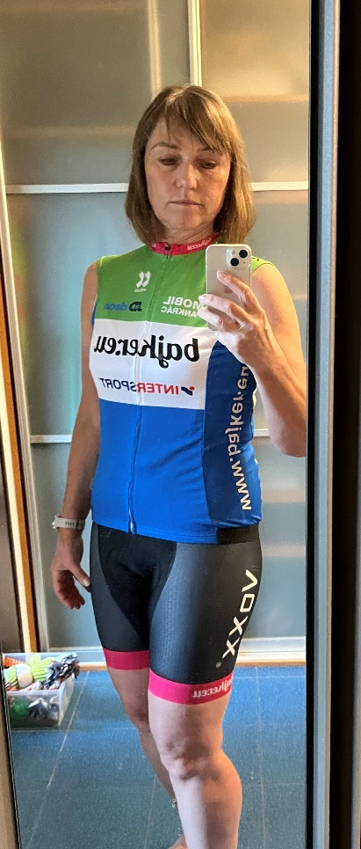

černé kraťasy
